Đề bài
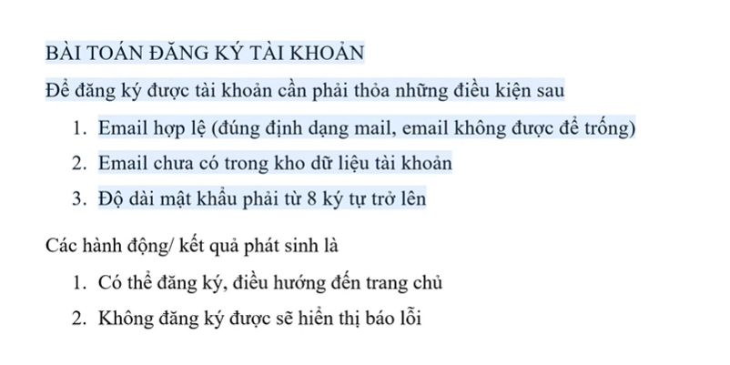

Email đúng định dạng | T | T | T | F | -
Email không được để trống | T | T | T | - | F
Email chưa có người đăng ký | T | - | F | - | -
Độ dài mật khẩu phải từ 8 ký tự | T | F | - | - | -
Có thể đăng ký, điều hướng đến trang chủ | X
Không đăng ký được, hiển thị báo lỗi |  | X | X | X | X

